Sheet1
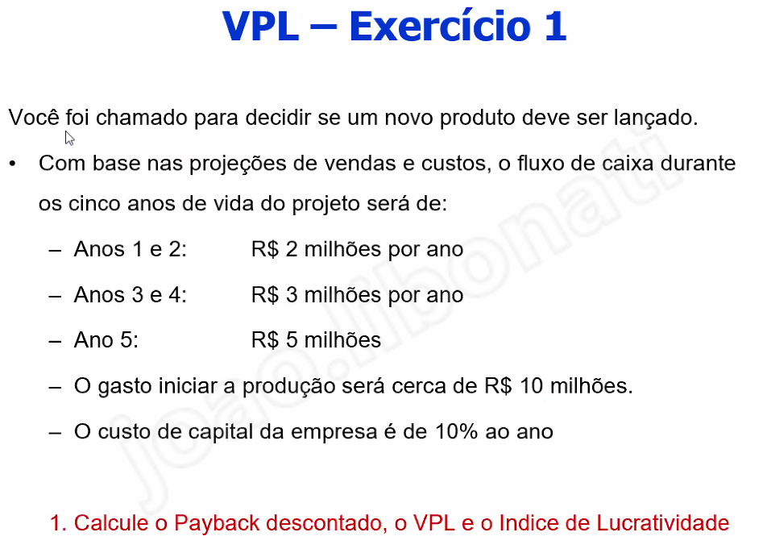
 |  | i = | 0.1

 | 0 | -10000 |  | -10000
 | 1 | 2000 | 1818.1818182 | -8181.8181818
 | 2 | 2000 | 1652.892562 | -6528.9256198
 | 3 | 3000 | 2253.9444027 | -4274.9812171
 | 4 | 3000 | 2049.0403661 | -2225.940851
 | 5 | 5000 | 3104.6066153 | 878.66576426

 |  |  |  | -8.60376

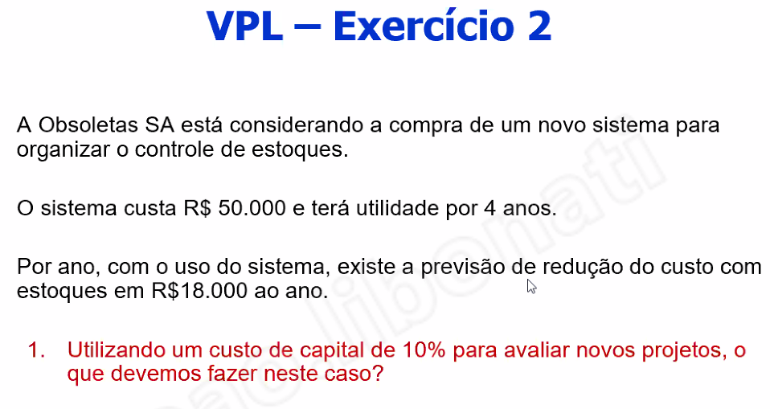
 |  | i = | 0.1

 | 0 | -50000 |  | -50000
 | 1 | 18000 | 16363.636364 | -33636.363636
 | 2 | 18000 | 14876.033058 | -18760.330579
 | 3 | 18000 | 13523.666416 | -5236.6641623
 | 4 | 18000 | 12294.242197 | 7057.5780343

 |  |  |  | -5.1113333333
 |  | 0.14115156069 |  | 5.1113333333
 |  |  |  | 5
 |  |  |  | 3 anos e 5 meses

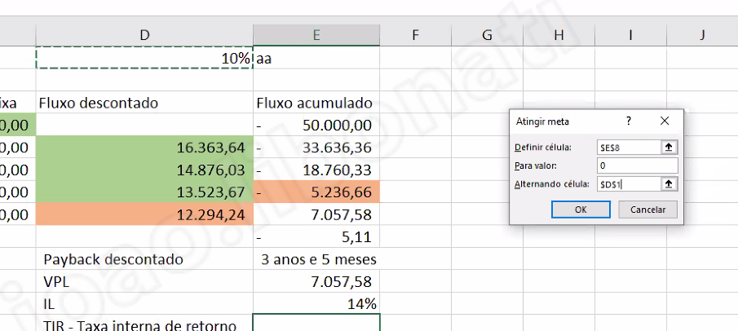

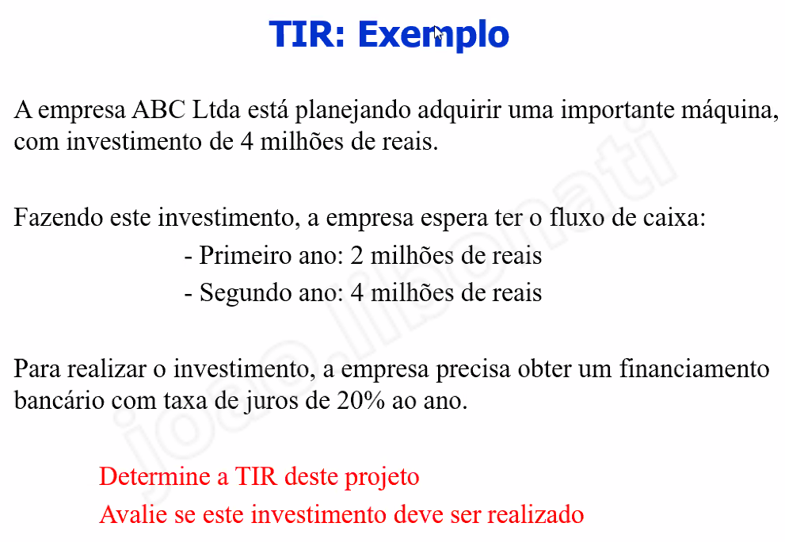
 | i = | 0.2

0 | -4000 |  | -4000
1 | 2000 | 1666.6666667 | -2333.3333333
2 | 4000 | 2777.7777778 | 444.44444444

 |  |  | 0.28

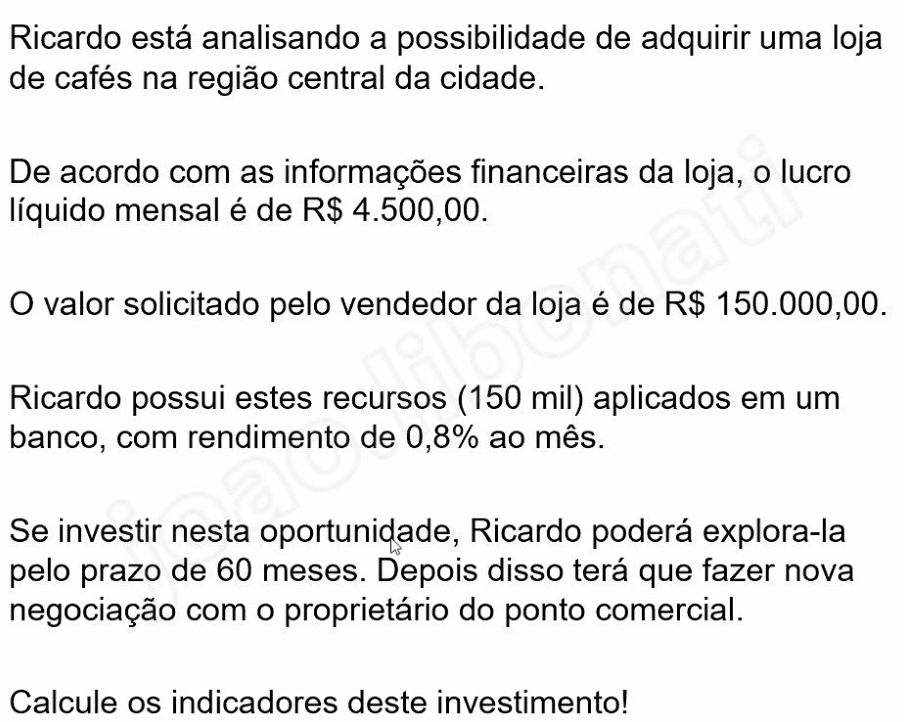
 | Taxa1 = | 0.008

0 | -150000 |  | -150000
1 | 4500 | 4464.2857143 | -145535.71429
2 | 4500 | 4428.8548753 | -141106.85941
3 | 4500 | 4393.7052334 | -136713.15418
4 | 4500 | 4358.834557 | -132354.31962
5 | 4500 | 4324.2406319 | -128030.07899
6 | 4500 | 4289.9212618 | -123740.15773
7 | 4500 | 4255.8742677 | -119484.28346
8 | 4500 | 4222.0974878 | -115262.18597
9 | 4500 | 4188.5887775 | -111073.59719
10 | 4500 | 4155.3460095 | -106918.25118
11 | 4500 | 4122.3670729 | -102795.88411
12 | 4500 | 4089.6498739 | -98706.234237
13 | 4500 | 4057.1923352 | -94649.041902
14 | 4500 | 4024.992396 | -90624.049506
15 | 4500 | 3993.048012 | -86631.001494
16 | 4500 | 3961.3571547 | -82669.644339
17 | 4500 | 3929.9178122 | -78739.726527
18 | 4500 | 3898.7279883 | -74840.998539
19 | 4500 | 3867.7857027 | -70973.212836
20 | 4500 | 3837.0889908 | -67136.123845
21 | 4500 | 3806.6359035 | -63329.487942
22 | 4500 | 3776.4245075 | -59553.063434
23 | 4500 | 3746.4528844 | -55806.61055
24 | 4500 | 3716.7191313 | -52089.891418
25 | 4500 | 3687.2213605 | -48402.670058
26 | 4500 | 3657.9576989 | -44744.712359
27 | 4500 | 3628.9262886 | -41115.786071
28 | 4500 | 3600.1252863 | -37515.660784
29 | 4500 | 3571.5528634 | -33944.107921
30 | 4500 | 3543.2072057 | -30400.900715
31 | 4500 | 3515.0865136 | -26885.814202
32 | 4500 | 3487.1890016 | -23398.6252
33 | 4500 | 3459.5128984 | -19939.112302
34 | 4500 | 3432.0564468 | -16507.055855
35 | 4500 | 3404.8179036 | -13102.237951
36 | 4500 | 3377.7955393 | -9724.4424118
37 | 4500 | 3350.9876382 | -6373.4547736
38 | 4500 | 3324.3924982 | -3049.0622754
39 | 4500 | 3298.0084308 | 248.94615533
40 | 4500 | 3271.8337607 | 3520.779916
41 | 4500 | 3245.8668261 | 6766.6467421
42 | 4500 | 3220.1059782 | 9986.7527203
43 | 4500 | 3194.5495816 | 13181.302302
44 | 4500 | 3169.1960135 | 16350.498315
45 | 4500 | 3144.0436642 | 19494.54198
46 | 4500 | 3119.0909367 | 22613.632916
47 | 4500 | 3094.3362467 | 25707.969163
48 | 4500 | 3069.7780225 | 28777.747185
49 | 4500 | 3045.4147049 | 31823.16189
50 | 4500 | 3021.2447469 | 34844.406637
51 | 4500 | 2997.266614 | 37841.673251
52 | 4500 | 2973.4787837 | 40815.152035
53 | 4500 | 2949.8797458 | 43765.031781
54 | 4500 | 2926.4680017 | 46691.499782
55 | 4500 | 2903.2420652 | 49594.741848
56 | 4500 | 2880.2004615 | 52474.942309
57 | 4500 | 2857.3417277 | 55332.284037
58 | 4500 | 2834.6644124 | 58166.948449
59 | 4500 | 2812.1670758 | 60979.115525
60 | 4500 | 2789.8482895 | 63768.963815 | vlp

 |  |  | -27.735486486
 |  | payback | 38 meses e 27 dias
 |  | lucratividade | 0.42512642543
 |  | tir | 0.021750422874

